kalkulátor
Szabadságkalkulátor a szakképzési munkaszerződésekhez a szerződés kezdete és vége alapján
Kérem, jelölje, hogy tanulói vagy felnőttképzési jogviszony alapján jön létre a szakképzési munkaszerződés!
 | tanulói

Melyik naptári évre vonatkozóan szeretne számolni?*

A szerződés (naptári éven belüli) kezdő dátuma: | 2025-05-01

A szerződés (naptári éven belüli) befejező dátuma: | 2025-05-31
Figyelem, a kalkulátor az "ünnepnapok" munkafüzetlapon manuálisan megadott ünnep- és pihenőnapok alapján számol, jelenleg 2025-re és 2026-ra! További évek esetén szükséges megadni az oszlop jelenleg üres celláiban az ünnep- és pihenőnapokat, illetve 2026-ra korrigálni az adott év munkarendjére érvényes miniszteri rendelet szerint. Egyenlőtlen munkaidőbeosztás esetén egyéni értékek megadása lehet szükséges a bevitt adatok helyett
a szerződéssel lefedett naptári napok száma | 31

a szerződés alapján járó szabadságnapok száma | 4

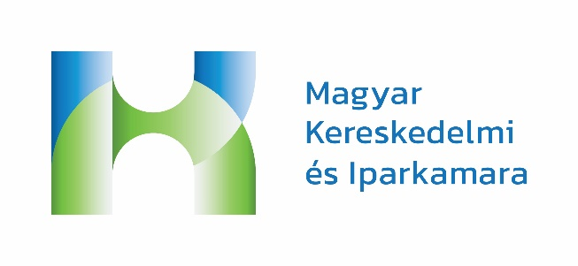
szerződéssel lefedett munkanapok száma | 21

szerződéssel lefedett oktatási (képzési) napok száma** | 17

*Egyszerre egyre lehet! Ha a szerződés több naptári évet érint, az eredményeket össze kell adni
**Beleértve az iskolai oktatási napokat is!

 | 2025
 | 2026
 | 2027
 | 2028

